Worksheet
 | Alklima B.V.
 | Van Hennaertweg 29
 | 2952 CA Alblasserdam
 | NEDERLAND
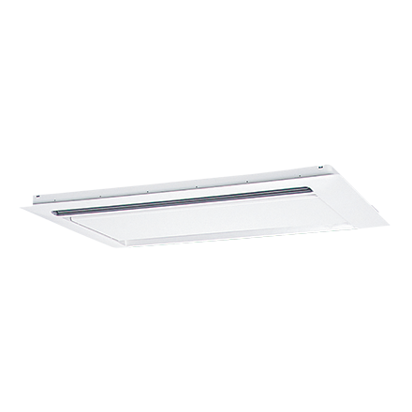
Code | CMP-100 VLW-C
Product | Rooster PLFY-P80/100 VLMD

Afmetingen & aansluitingen
Naam |  | Waarde | Eenheid
Afmetingen (HxBxD) |  | 20 × 1750 × 710 | mm

Overige gegevens
Naam |  | Waarde | Eenheid
Type toebehoren/onderdelen |  | Rooster binnenunit
Toebehoren |  | Ja
Onderdeel |  | Nee

